Sheet1
Svi koraci su već objašnjeni u prethodnom zadatku.
Sve što je potrebno, jeste da se isprati uputstvo iz samog teksta zadatka.

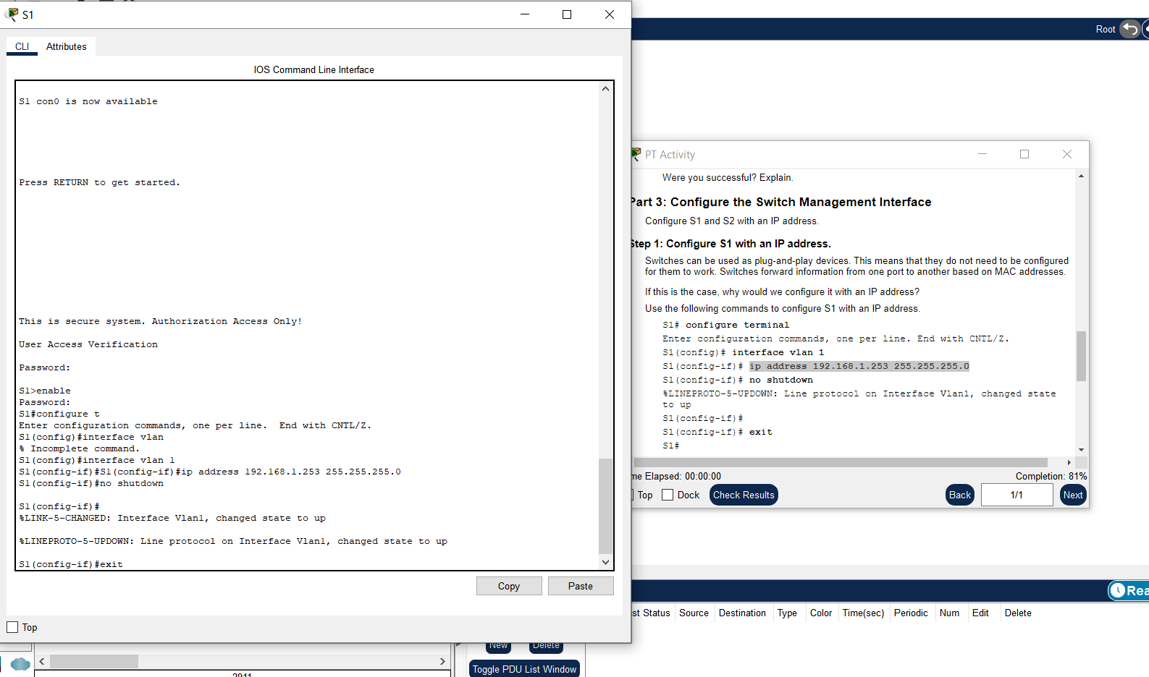
Važna napomena:
 | Za ovo
 |  | no shutdown

 |  |  | dakle, no služi kao operator negacije..

 | Tako da no shutdown znači da nije ugašen!

